상품제안서
[밀폐용기] 컬러락 김치통 옹기1호 | 상품코드: S12794

 |  |  |  |  |  |  | 02-713-8555 | www.synergygift.co.kr
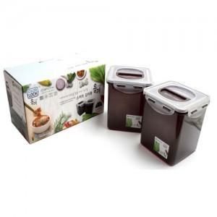

【상세/제작정보】 | 스티커 및 소량구매는 관리자문의

【인쇄/포장옵션】 | 스티커 / 별도문의

【공급단가】 | 수량 | 100~ | 200~ | 500~ | 1,000~ | 2,000~
*VAT별도 | 단가 | 4,730원 | 4,550원 | 4,380원 | 4,200원 | 4,100원

【상품 URL】 | https://synergygift.co.kr:443/src/goods_detail.php?gdno=6474

